手順
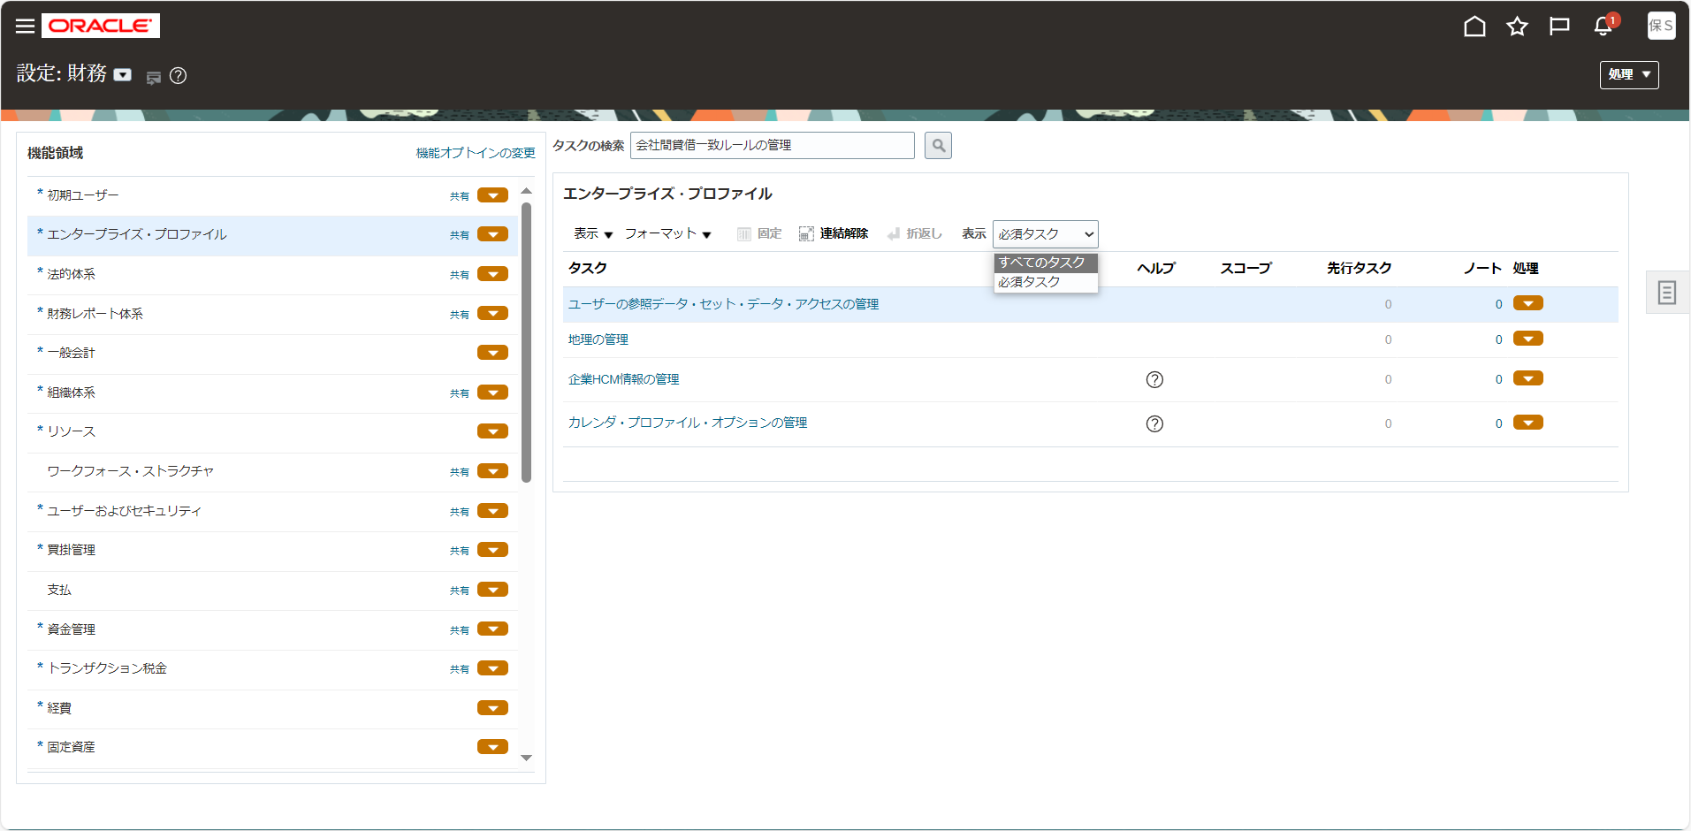
手順

メニュー

シート | メニュー | タスク | 説明、その他
36 | 設定および保守 > 設定：財務 > 一般会計 | 自動転記基準セットの管理 | 「自動転記基準セットの管理」をタスク一覧から選択

タスク一覧からの選択する例

設定画面の画面左上より設定種別を確認します。他の名前になっている場合は「▼」をクリックして変更します。

画面左の機能領域から該当のタスク種別を選択し、画面右に表示されたタスク名をクリックします。
タスク名が見つからない場合は「表示 > すべてのタスク」を選択して非表示のタスクを表示させます。

